CJM
Продукт: Logbook
является бизнес-идеей
Customer journey map
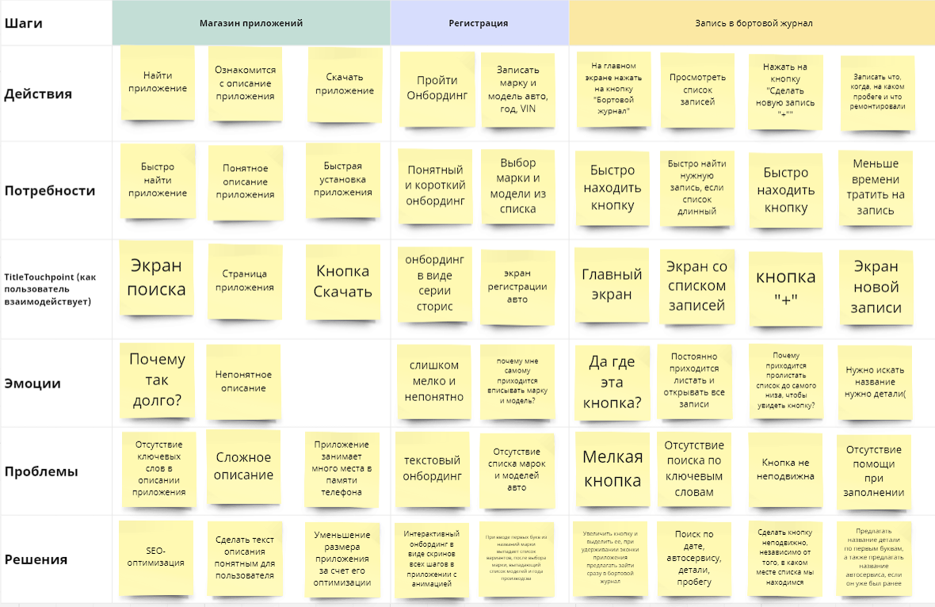

Выберите этапы и шаги для реализации MVP

